Home
Pricing Asuransi PROFESSIONAL GROUP HEALTH vs.3

Calon Pemegang Polis |  |  |  | : | PT. XXX |  |  |  |  |  |  |  |  |  |  |  |  |  |  |  | Jenis Polis |  |  |  |  | : | New Business

Bidang Usaha |  |  |  | : | <<Jenis Badan Usaha>> |  |  |  |  |  | <<Kategori>> |  |  |  |  |  |  |  |  |  | Metode Pricing: |  |  |  |  | : | Fully Experience-rated Group Method

Jumlah peserta |  |  |  | : | 10 Orang |  |  |  |  |  |  |  |  |  |  |  |  |  |  |  | Jumlah Kelas |  |  |  |  | : | 2 |  |  |  |  |  |  | IPBC-34

Masa Asuransi |  |  |  | : | 2025-07-01 |  |  | s.d. |  | 2026-06-30

 |  |  |  |  |  |  |  |  |  |  |  |  |  |  |  |  |  |  |  |  | Jenis Benefit Tambahan:

Mejawab Dio |  |  |  | : | B. XXXX

Distribusi Penjualan |  |  |  | : | Corporate Bancassurance 1 |  |  |  |  |  |  | Open Market

Petugas Pricing |  |  |  | : | <Pricing>

GENERAL |  |  |  |  |  |  |  |  |  |  |  |  |  |  |  | 100.00% |  |  |  | Notes Toleransi Kamar (*Jika Non Standar)
TC |  |  |  |  |  |  | Opsi |  |  |  |  |  |  |  |  | Faktor TC
TCGC-01 | Cara Bayar Premi |  |  |  |  |  | Sekaligus |  |  |  |  |  |  |  |  | 100.00%
TCGC-02 | Provider |  |  |  |  |  | As Payor + Cetak Kartu |  |  |  |  |  |  |  |  | 100.00%
TCGC-03 | Usia Anak |  |  |  |  |  | Usia Anak |  |  |  |  |  |  |  |  | 100.00%
TCGC-04 | Dash Board System |  |  |  |  |  | Dijamin |  |  |  |  |  |  |  |  | 100.00%

1. RAWAT INAP |  |  |  |  |  |  |  |  |  |  |  |  |  |  |  | 152.26% |  |  |  | 2. RAWAT JALAN |  |  |  |  |  |  |  |  |  |  |  |  | 150.00%
TC |  |  |  |  |  |  | Opsi |  |  |  |  |  |  |  |  | Faktor TC |  |  |  | TC |  |  |  |  |  |  |  |  | Opsi |  |  |  | Faktor 1
TCNBIP-01 | Penggantian Klaim |  |  |  |  |  | Penggantian 100.00% |  |  |  |  |  |  |  |  | 100.00% |  |  |  | TCNBOP-01 |  |  | Penggantian Klaim |  |  |  |  |  | Penggantian 100.00% |  |  |  | 100.00%
TCNBIP-02 | Ekses Klaim |  |  |  |  |  | Ekses ditempat (Standar) |  |  |  |  |  |  |  |  | 100.00% |  |  |  | TCNBOP-02 |  |  | Ekses Klaim |  |  |  |  |  | Ekses ditempat (Standar) |  |  |  | 100.00%
TCNBIP-03 | Recovery Penyakit |  |  |  |  |  | Tanpa Recovery (Standar) |  |  |  |  |  |  |  |  | 100.00% |  |  |  | TCNBOP-03 |  |  | Jumlah Peserta |  |  |  |  |  | 15 Peserta |  |  |  | 150.00%
TCNBIP-04 | Toleransi*) |  |  |  |  |  | Inner Limit (Standar) |  |  |  |  |  |  |  |  | 100.00% |  |  |  | OPBC-07 |  |  | Biaya Imunisasi |  |  |  |  |  | Tidak dijamin |  |  |  | 100.00%
TCNBIP-05 | Jumlah Peserta Minimum |  |  |  |  |  | 15 Peserta |  |  |  |  |  |  |  |  | 150.00% |  |  |  | OPBC-09 |  |  | Biaya Administrasi |  |  |  |  |  | Dijamin benefit sendiri per kunjungan |  |  |  | 100.00%
IPBC-34 | Biaya Sblm & Stlh RI - Dokter |  |  |  |  |  | Dijamin per kasus penyakit; Sebelum & Setelah 30 hari |  |  |  |  |  |  |  |  | 100.00% |  |  |  | OPBC-10 |  |  | Biaya Sirkumsisi |  |  |  |  |  | Tidak dijamin |  |  |  | 100.00%
IPBC-35 | Biaya Sblm & Stlh - Ob2an & Lab. |  |  |  |  |  | Dijamin per kasus penyakit; Sebelum & Setelah 30 hari |  |  |  |  |  |  |  |  | 100.00% |  |  |  | OPBC-13 |  |  | Perawatan Gigi |  |  |  |  |  | Tidak dijamin |  |  |  | 100.00%
IPBC-36 | Biaya Sblm & Stlh Rawat Inap |  |  |  |  |  | Dijamin per kasus penyakit; Sebelum 30 hari & Setelah 30 hari |  |  |  |  |  |  |  |  | 100.50%
IPBC-38 | Biaya Setelah Rawat Inap |  |  |  |  |  | Dijamin per kasus penyakit; Setelah 30 hari |  |  |  |  |  |  |  |  | 100.00% |  |  |  | 3. RAWAT GIGI |  |  |  |  |  |  |  |  |  |  |  |  | 150.00%
IPBC-39 | Biaya Sewa Alat |  |  |  |  |  | Dijamin dalam Aneka Biaya RS (Standar) |  |  |  |  |  |  |  |  | 100.00% |  |  |  | TC |  |  |  |  |  |  |  |  | Opsi |  |  |  | Faktor TC
IPBC-40 | Biaya Alat Bantu Tanam/Implant |  |  |  |  |  | Dijamin dalam Pembedahan-Single Bedah ; Aneka Biaya RS-NS Bedah (Standar) |  |  |  |  |  |  |  |  | 100.00% |  |  |  | TCNBDT-01 |  |  | Penggantian Klaim |  |  |  |  |  | Penggantian 100.00% |  |  |  | 100.00%
IPBC-50 | Biaya Sirkumsisi |  |  |  |  |  | Dijamin dalam pembedahan; Indikasi Medis sampai dengan usia 5 tahun (Standar) |  |  |  |  |  |  |  |  | 100.00% |  |  |  | TCNBDT-02 |  |  | Ekses Klaim |  |  |  |  |  | Ekses ditempat (Standar) |  |  |  | 100.00%
IPBC-51 | Biaya Paket Hernia |  |  |  |  |  | Dijamin dalam pembedahan; Non Congenital & Usia di atas 5 tahun (Standar) |  |  |  |  |  |  |  |  | 100.00% |  |  |  | TCNBDT-03 |  |  | Jumlah Peserta |  |  |  |  |  | 15 Peserta |  |  |  | 150.00%
IPBC-53 | Biaya Alat-Alat kesehatan |  |  |  |  |  | Dijamin dalam Biaya Pembedahan (Standar) |  |  |  |  |  |  |  |  | 100.00%
IPBC-55 | Biaya Paket Bedah Gigi & Mulut |  |  |  |  |  | Dijamin benefit sendiri per tahun |  |  |  |  |  |  |  |  | 100.00% |  |  |  | 4. KACAMATA |  |  |  |  |  |  |  |  |  |  |  |  | 150.00%
IPBC-56 | Biaya Paket Penyakit Kongenital |  |  |  |  |  | Dijamin benefit sendiri per tahun |  |  |  |  |  |  |  |  | 100.00% |  |  |  | TC |  |  |  |  |  |  |  |  | Opsi |  |  |  | Faktor TC
IPBC-57 | Biaya Non Medis |  |  |  |  |  | Dijamin dalam Aneka Biaya RS |  |  |  |  |  |  |  |  | 101.00% |  |  |  | TCNBSP-01 |  |  | Penggantian Klaim |  |  |  |  |  | Penggantian 100.00% |  |  |  | 100.00%
IPBC-58 | Biaya Gangguan Kejiwaan |  |  |  |  |  | Dijamin benefit sendiri per tahun |  |  |  |  |  |  |  |  | 100.00% |  |  |  | TCNBSP-02 |  |  | Ekses Klaim |  |  |  |  |  | Ekses ditempat (Standar) |  |  |  | 100.00%
IPBC-59 | Biaya Operasi Strerilisasi |  |  |  |  |  | Dijamin benefit sendiri per tahun |  |  |  |  |  |  |  |  | 100.00% |  |  |  | TCNBSP-03 |  |  | Jumlah Peserta |  |  |  |  |  | 15 Peserta |  |  |  | 150.00%
IPBC-60 | Biaya Terapi Hormonal |  |  |  |  |  | Dijamin benefit sendiri per tahun |  |  |  |  |  |  |  |  | 100.00%
IPBC-62 | Biaya Paket Komplikasi Kehamilan |  |  |  |  |  | Dijamin benefit sendiri per tahun |  |  |  |  |  |  |  |  | 100.00% |  |  |  | 5. MELAHIRKAN |  |  |  |  |  |  |  |  |  |  |  |  | 150.00%
IPBC-66 | Biaya Paket Persalinan |  |  |  |  |  | Dijamin benefit sendiri per tahun |  |  |  |  |  |  |  |  | 100.00% |  |  |  | TC |  |  |  |  |  |  |  |  | Opsi |  |  |  | Faktor TC
 |  |  |  |  |  |  |  |  |  |  |  |  |  |  |  |  |  |  |  | TCNBMT-01 |  |  | Penggantian Klaim |  |  |  |  |  | Penggantian 100.00% |  |  |  | 100.00%
 |  |  |  |  |  |  |  |  |  |  |  |  |  |  |  |  |  |  |  | TCNBMT-02 |  |  | Ekses Klaim |  |  |  |  |  | Ekses ditempat (Standar) |  |  |  | 100.00%
 |  |  |  |  |  |  |  |  |  |  |  |  |  |  |  |  |  |  |  | TCNBMT-03 |  |  | Jumlah Peserta |  |  |  |  |  | 15 Peserta |  |  |  | 150.00%

Biaya TPA |  |  |  |  |  |  | Rp75,000 |  |  |  |  |  |  |  |  |  |  |  |  | 6. ASO
Biaya Adm ASO |  |  |  |  |  |  | Rp- |  |  |  |  |  |  |  |  |  |  |  |  | TC |  |  |  |  |  |  |  |  | Opsi |  |  |  | Faktor TC
 |  |  |  |  |  |  |  |  |  |  |  |  |  |  |  |  |  |  |  | ASO |  |  |  |  |  |  |  |  | Dijamin per tahun |  |  |  | 100.00%

Range Usia |  | Status |  |  |  |  | Faktor Usia |  |  | Faktor Status |  |  |  |  |  |  |  |  |  |  |  | ***)Faktor Usia & Status
 |  |  |  |  |  |  |  |  |  | RI |  |  | RJ |  | RG |  |  | KM |  | LH |  | RI |  | RJ | RG |  |  | KM |  | LH

0 - 55 th |  | Pria |  |  |  |  | 1.0000 |  |  | 1.000 |  |  | 1.000 |  | 1.000 |  |  | 1.000 |  | - |  | 1.000 |  | 1.000 | 1.000 |  |  | 1.000 |  | -
 |  | Wanita |  |  |  |  | 1.0000 |  |  | 1.200 |  |  | 1.200 |  | 1.200 |  |  | 1.200 |  | 1.000 |  | 1.200 |  | 1.200 | 1.200 |  |  | 1.200 |  | 1.000
 |  | Anak |  |  |  |  | 1.0000 |  |  | 0.625 |  |  | 0.625 |  | 0.625 |  |  | 0.625 |  | - |  | 0.625 |  | 0.625 | 0.625 |  |  | 0.625 |  | -
56 - 60 th |  | Pria |  |  |  |  | 1.5988 |  |  | 1.000 |  |  | 1.000 |  | 1.000 |  |  | 1.000 |  | - |  | 1.599 |  | 1.599 | 1.599 |  |  | 1.599 |  | -
 |  | Wanita |  |  |  |  | 1.5988 |  |  | 1.200 |  |  | 1.200 |  | 1.200 |  |  | 1.200 |  | - |  | 1.919 |  | 1.919 | 1.919 |  |  | 1.919 |  | -
61 - 65 th |  | Pria |  |  |  |  | 1.9249 |  |  | 1.000 |  |  | 1.000 |  | 1.000 |  |  | 1.000 |  | - |  | 1.925 |  | 1.925 | 1.925 |  |  | 1.599 |  | -
 |  | Wanita |  |  |  |  | 1.9249 |  |  | 1.200 |  |  | 1.200 |  | 1.200 |  |  | 1.200 |  | - |  | 2.310 |  | 2.310 | 2.310 |  |  | 1.919 |  | -
66 - 70 th |  | Pria |  |  |  |  | 2.5493 |  |  | 1.000 |  |  | 1.000 |  | 1.000 |  |  | 1.000 |  | - |  | 2.549 |  | 2.549 | 2.549 |  |  | 1.599 |  | -
 |  | Wanita |  |  |  |  | 2.5493 |  |  | 1.200 |  |  | 1.200 |  | 1.200 |  |  | 1.200 |  | - |  | 3.059 |  | 3.059 | 3.059 |  |  | 1.919 |  | -
71 - 75 th |  | Pria |  |  |  |  | 3.4730 |  |  | 1.000 |  |  | 1.000 |  | 1.000 |  |  | 1.000 |  | - |  | 3.473 |  | 3.473 | 3.473 |  |  | 1.599 |  | -
 |  | Wanita |  |  |  |  | 3.4730 |  |  | 1.200 |  |  | 1.200 |  | 1.200 |  |  | 1.200 |  | - |  | 4.168 |  | 4.168 | 4.168 |  |  | 1.919 |  | -

***) Hasil perkalian faktor gender dan faktor usia

Benefit | Adjustment Factor 1 |  |  | Adjustment Factor 2 |  | Adjustment Factor 3 |  |  | Loading (Gross) |  |  |  |  |  |  |  |  |  | *)Total Loading |  |  | Keterangan |  |  |  |  |  | Semi As Charged |  |  | Full As Charged | Rate dipakai
 |  |  |  |  |  |  |  |  | Profit Margin |  |  | OHC |  | Komisi |  |  | Other Expenses
Rawat Inap | 110.00% |  |  | 105.00% |  | 100.00% |  |  | 5.00% |  |  | 10.00% |  | 15.00% |  |  | 0.00% |  | 30.00% |  |  | Semi As Charged |  |  |  |  |  | 10.00% |  |  | 25.00% | BRIlife
Rawat Jalan | 125.00% |  |  | 105.00% |  | 100.00% |  |  | 5.00% |  |  | 10.00% |  | 15.00% |  |  | 0.00% |  | 30.00% |  |  | Full As Charged |  |  |  |  |  | 10.00% |  |  | 25.00% | BRIlife
Rawat Gigi | 125.00% |  |  | 105.00% |  | 100.00% |  |  | 5.00% |  |  | 10.00% |  | 15.00% |  |  | 0.00% |  | 30.00% |  |  | Full As Charged |  |  |  |  |  | 10.00% |  |  | 25.00% | BRIlife
Kaca Mata | 125.00% |  |  | 105.00% |  | 100.00% |  |  | 5.00% |  |  | 10.00% |  | 15.00% |  |  | 0.00% |  | 30.00% |  |  | Full As Charged |  |  |  |  |  | 10.00% |  |  | 25.00% | BRIlife
Melahirkan | 125.00% |  |  | 105.00% |  | 100.00% |  |  | 5.00% |  |  | 10.00% |  | 15.00% |  |  | 0.00% |  | 30.00% |  |  | Full As Charged |  |  |  |  |  | 10.00% |  |  | 25.00% | BRIlife
**) Hasil perkalian dari beberapa adjustment benefit |  |  |  |  |  |  |  | Batas Loading | 10.00% |  |  | 10.00% |  | 10.00% |  |  | 0.00% |  | Melebihi Standard Loading

Estimasi Total Premi |  |  | Rp240,717,300 |  |  |  |  | 1
Estimasi Total Premi (EXP) |  |  | Rp750,000

Tambahan:
Dana Buffer |  |  |  |  |  |  |  |  |  |  |  |  |  |  |  |  |  |  |  |  |  | Alternatif ke- |  |  |  |  |  | Tidak Ada Alternatif
Nilai Tunai |  |  | Keterangan
- |  |  | - |  |  |  |  |  |  |  |  |  |  |  |  |  |  |  |  |  |  | Revisian ke- |  |  |  |  |  | Perhitungan Awal

COVID-19 |  |  | Tidak Dijamin

TPA
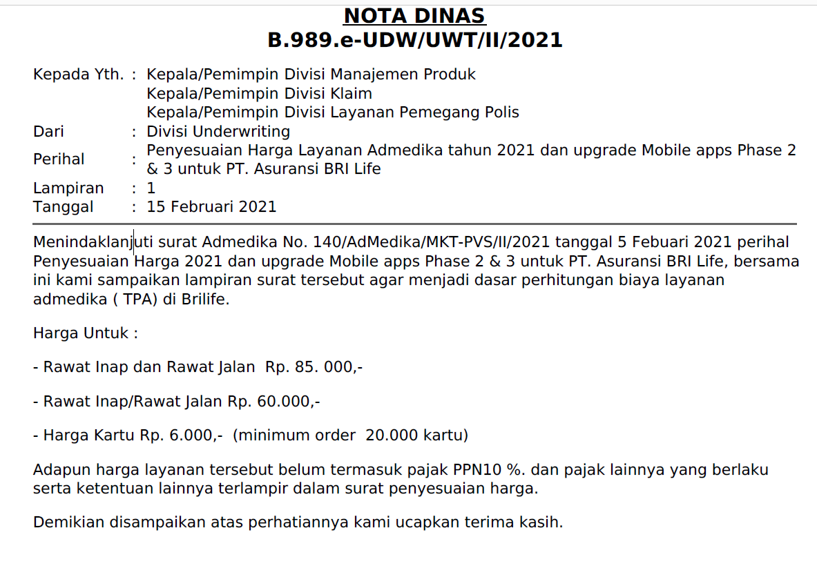
Status Polis | As Payor
 | TPA (RI) | TPA (RI+)
As Payor + Cetak Kartu | 75,000 | 100,000
As Payor + Tanpa Cetak Kartu | 66,000 | 93,500

As Payor + Cetak Kartu | As Payor
TPA Nett | 60,000 | 85,000
Cetak Kartu | 6,000 | 6,000
PPN | 6,600 | 9,100
TPA Gross | 72,600 | 100,100

As Payor + Tanpa Cetak Kartu | As Payor
TPA Nett | 60,000 | 85,000
Cetak Kartu | - | -
PPN | 6,000 | 8,500
TPA Gross | 66,000 | 93,500

